상품제안서
스타벅스 SS 시그니처 나수 텀블러 355ml | 상품코드: F19882

 |  |  |  |  |  |  | 02-412-0044 | www.easy1.co.kr
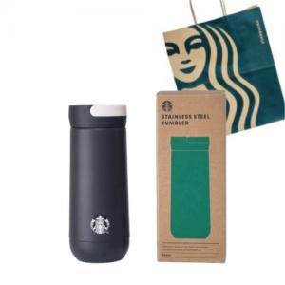

【상세/제작정보】 | <p><b><span style="font-size: 18pt;">*DTF(컬러필름인쇄)-4cm이상 3500원 부과세별도</span></b>&nbsp;</p>

【인쇄/포장옵션】 | 레이저, DTF(4cm) / 포장지포장

【공급단가】 | 수량 | 50~ | 100~ | 500~ | 1,000~ | 2,000~
*VAT별도 | 단가 | 35,400원 | 34,810원 | 33,920원 | 33,330원 | 32,450원

【상품 URL】 | https://dev.easy1.co.kr:443/src/goods_detail.php?gdno=19882

